开票信息
开票说明 | 界面展示
邮件发送开票明细，无具体表格样式 | 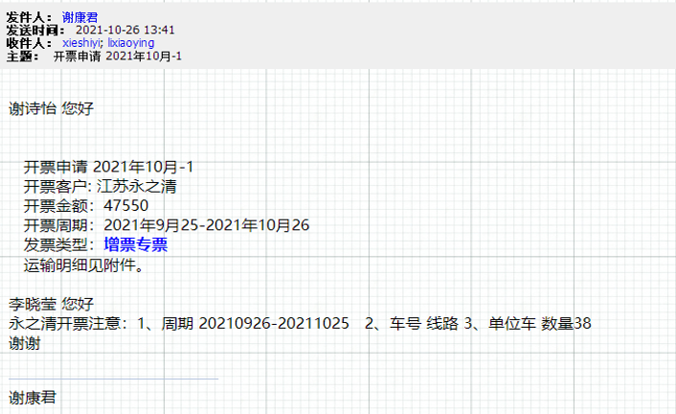
系统完成对账，确认开票金额 | 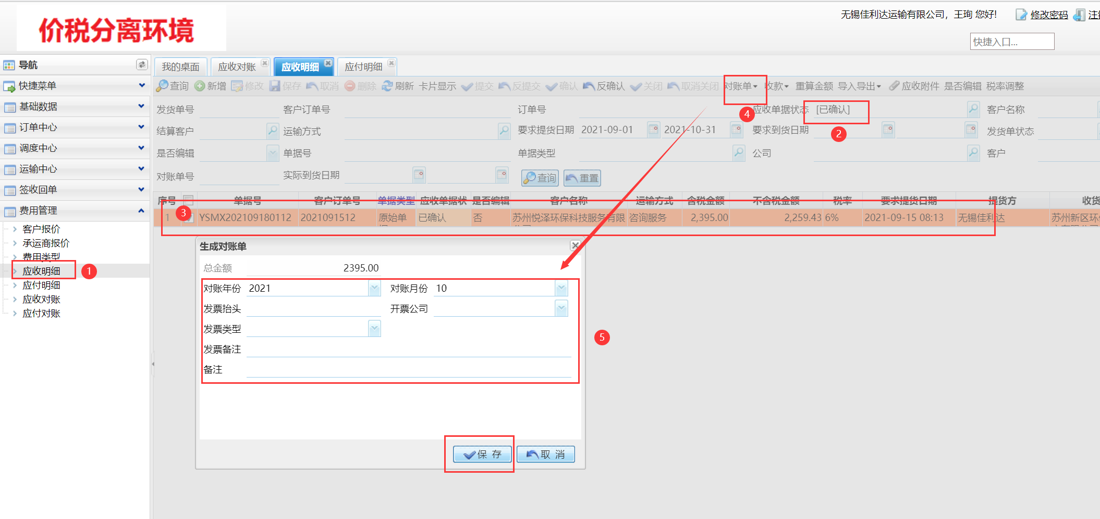
邮件通知开票人员开出发票 | 附件1，开票员反馈的开票信息
开出发票，将发票信息填入 | 